Portada
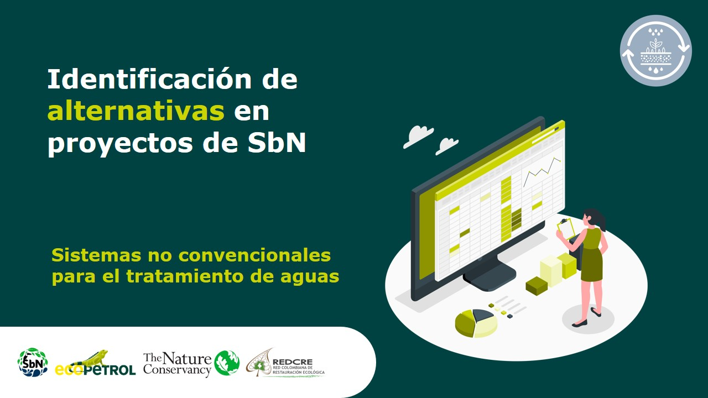

Filtros verdes
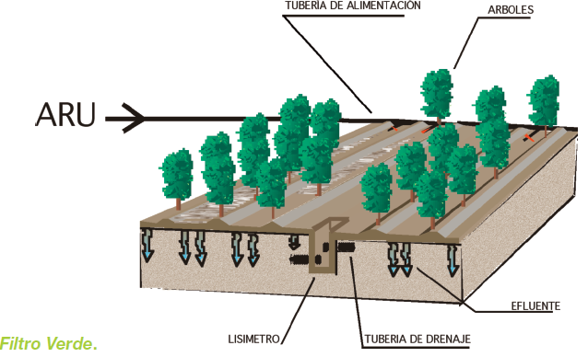
Regeneración natural
Alternativa: Filtros verdes |  | Fotografías
Definición: | Tecnología de depuración de aguas residuales que se basa en la utilización de una superficie de terreno con vegetación a la que se le aplica el agua residual a tratar, consiguiendo de forma conjunta, la depuración del agua (por acciones físicas, químicas y biológicas) y el crecimiento de la vegetación implantada.
Objetivo: | Tratar agua residual por medio de un sistema de infiltración lenta en el suelo, donde la carga hidráulica del sistema no depende de la demanda del agua de la especie vegetal, sino de la permeabilidad del terreno.
Aislamientos perimetrales
¿Cuándo aplicar esta técnica? | Cuando no se espera hacer reuso del efluente o agua tratada, de manera inmediata, sino que se espera que el agua depurada se infiltre en el terreno y se incorpore posteriormente a los acuíferos. Esta alternativa se puede aplicar si las características fisicoquímicas del agua residual pueden ser reducidas a los objetivos de depuración y reuso planteados por el proyecto, según los rendimientos teóricos de depuración.
Orientaciones para su aplicación | Características del terreno: El uso de los filtros verdes dependerá de las condiciones del suelo como: a) Pendiente del 5% al 20%. b) Nivel freático de 1 a 1.5 m. c) Permeabilidad del suelo lenta o moderadamente rápida. d) Área de terreno necesaria para la tecnología: 8 - 20 m2/hab.
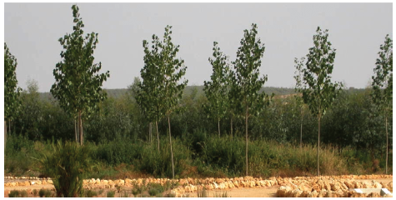
 | Rendimientos teóricos de depuración: Sólidos en suspensión 95%-99%, Demanda bioquímica de oxígeno DBO5 90%-95%, Demanda química de oxígeno DQO 90%-95%, Nitrógeno N 90%-95%, Fósforo P 85%-90%. |  | Fuente: Salas, Pidre y Cuenca, (2008)
 | Unidades de tratamiento adicionales: Es necesario contar con un sistema de pretratamiento para el agua residual conformada por unidades de desbaste (rejillas para retención de sólidos grandes), desarenador y trampa de grasas.
Referencias: | Salas, Pidre y Cuenca, (2008). Manual de tecnologías no convencionales para la depuración de aguas residuales. Instituto del Agua Andalucía. ISBN: 978-84-611-6882-8. https://www.researchgate.net/publication/276276384_APLICACION_AL_TERRENO_MANUAL_DE_TECNOLOGIAS_NO_CONVENCIONALES_PARA_LA_DEPURACION_DE_AGUAS_RESIDUALES Universidad Técnica Particular de Loja et al., (2010). Guía para la selección de tecnologías de depuración de aguas residuales por métodos naturales. https://docplayer.es/13904939-Guia-para-la-seleccion-de-tecnologias-de-depuracion-de-aguas-residuales-por-metodos-naturales.html |  | Fuente: Salas, Pidre y Cuenca, (2008)

Escorrentía superficial
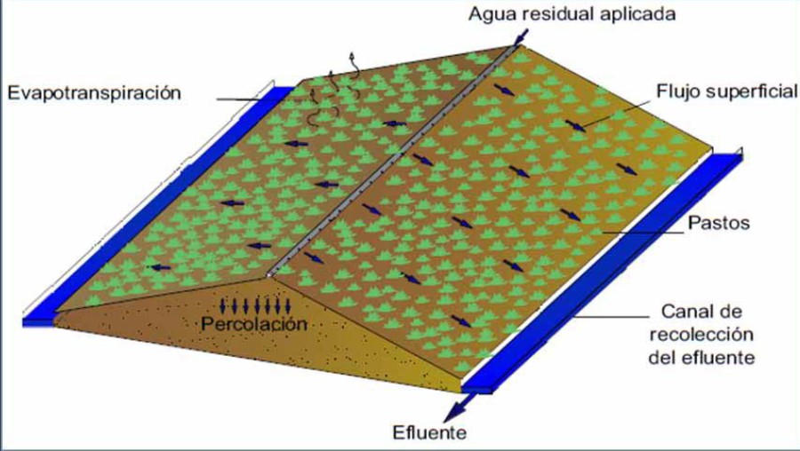
Regeneración natural
Alternativa: Escorrentía superficial |  | Fotografías
Definición: | Tecnología de depuración que se basa en el escurrimiento o riego del agua residual sobre un terreno con pendientes de 3% a 8% de inclinación, suelos poco permeables y con vegetación. A medida que el agua fluye sobre el suelo, una porción se infiltra, otra se evapora y el resto fluye a los canales de recolección.
Objetivo: | Tratar agua residual por medio de un sistema de evaporación e infiltración en el suelo poco permeable y con pendientes suaves.
Aislamientos perimetrales
¿Cuándo aplicar esta técnica? | Cuando el agua residual tiene materia orgánica degradable y sometidas a pre-tratamiento y el terreno tiene las características para aplicar esta alternativa. La presencia de vegetación es vital para evitar la erosión del terreno. El agua del efluente puede ser reutilizada para actividades como riego. Esta alternativa se puede aplicar si las características fisicoquímicas del agua residual pueden ser reducidas a los objetivos de depuración y reuso planteados por el proyecto, según los rendimientos teóricos de depuración.
Orientaciones para su aplicación | Características del terreno: a) Pendientes del orden del 3 al 8%. b) Profundidad del nivel freático no crítica. c) Suelos con permeabilidad lenta tales como arcillas y limos arcillosos. d) Área requerida por la tecnología de 2,5 - 6 m2/hab
 | Rendimientos teóricos de depuración: Sólidos en suspensión 90%-95%, Demanda bioquímica de oxígeno DBO5 90%-95%, Demanda química de oxígeno DQO 60%-70%, Nitrógeno N 45%-50%, Fósforo P 20%-30% |  | Fuente: Universidad Técnica Particular de Loja et al., 2010.
 | Unidades de tratamiento adicionales: Es necesario contar con un sistema de pretratamiento para el agua residual conformada por unidades de desbaste (rejillas para retención de sólidos grandes) y desarenador | 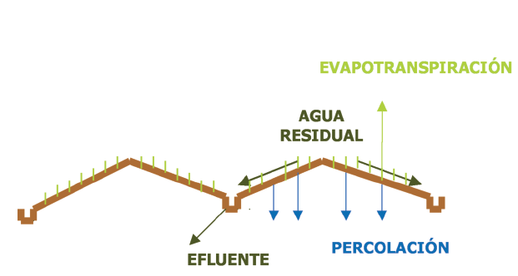
Referencias: | Salas, Pidre y Cuenca, (2008). Manual de tecnologías no convencionales para la depuración de aguas residuales. Instituto del Agua Andalucía. ISBN: 978-84-611-6882-8. https://www.researchgate.net/publication/276276384_APLICACION_AL_TERRENO_MANUAL_DE_TECNOLOGIAS_NO_CONVENCIONALES_PARA_LA_DEPURACION_DE_AGUAS_RESIDUALES Universidad Técnica Particular de Loja et al., (2010). Guía para la selección de tecnologías de depuración de aguas residuales por métodos naturales. https://docplayer.es/13904939-Guia-para-la-seleccion-de-tecnologias-de-depuracion-de-aguas-residuales-por-metodos-naturales.html |  | Fuente: Salas, Pidre y Cuenca, 2008

Humedal artificial HAFS
Regeneración natural
Alternativa: Humedal artificial de flujo superficial (HAFS) |  | Fotografías
Definición: | Son sistemas construidos por el hombre para que de manera controlada se produzcan procesos de eliminación de contaminantes en medios acuáticos en los cuales las plantas y animales son los principales medios que intervienen en el tratamiento de aguas residuales. Los humedales artificiales pueden ser de dos tipos: Humedal artificial de flujo superficial (HAFS) y Humedal artificial de flujo subsuperficial (HAFSs) - Humedal artificial de flujo superficial (HAFS) sistema donde el agua se encuentra expuesta directamente a la atmósfera y circula preferentemente, a través de los tallos de las plantas. | 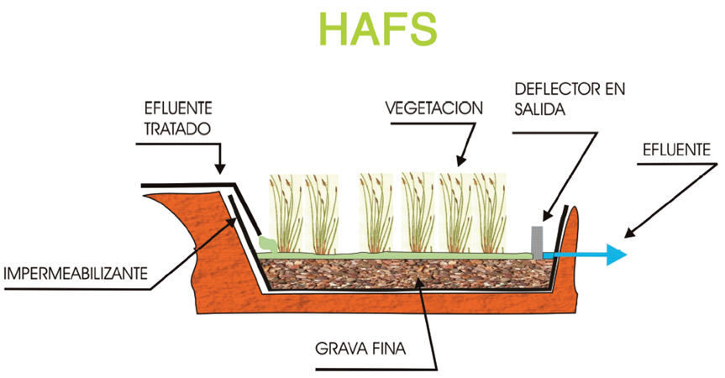
Objetivo: | Tratar agua residual por medio de la generación artificial de un humedal, con el fin de generar procesos físicos, biológicos y químicos entre el sustrato, el agua, los microorganismos y la vegetación.
Aislamientos perimetrales
¿Cuándo aplicar esta técnica? | Tratar agua residual por medio de la generación artificial de un humedal, con el fin de crear y/o restaurar zonas húmedas aptas para potenciar la flora y la fauna, generándose así un ecosistema. Disponibilidad de un área grande para la implementación de la SbN. El agua del efluente puede ser reutilizada para actividades como riego. Esta alternativa se puede aplicar si las características fisicoquímicas del agua residual pueden ser reducidas a los objetivos de depuración y reuso planteados por el proyecto, según los rendimientos teóricos de depuración. | 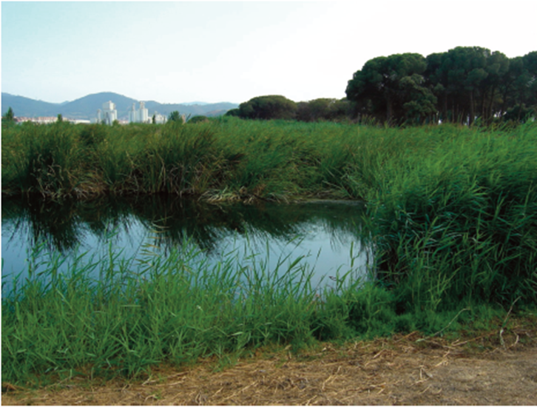 | Fuente: Salas, Pidre y Cuenca, (2008)
Orientaciones para su aplicación | Características del terreno: - Humedal artificial de flujo superficial (HAFS): a) Suelos arcillosos de baja permeabilidad. b) Vegetación inundada hasta una profundidad de 10 a 60 cm. c) La vegetación puede ser cañas o juncos. d) Pendiente del terreno < 5 % e) La profundidad del nivel freático no es un limitante. f) Área requerida por el tratamiento: 2,5 a 9 m2/hab.
 | Rendimientos teóricos de depuración: Sólidos en suspensión de hasta 40%, Demanda bioquímica de oxígeno DBO5 de hasta 50%, Nitrógeno N de hasta 45%, Fósforo P 50%
 | Unidades de tratamiento adicionales: Es necesario contar con un sistema de pretratamiento para el agua residual conformada por unidades de desbaste (rejillas para retención de sólidos grandes), desarenador y quita grasas. Para la implementación de un humedal artificial HAFS o HAFSs es indispensable contar con un tratamiento primario, con el fin de eliminar la mayor cantidad de sólidos en suspensión para así minimizar el riesgo de colmatación del sustrato filtrante. |  | Fuente: Salas, Pidre y Cuenca, 2008
Referencias: | Salas, Pidre y Cuenca, (2008). Manual de tecnologías no convencionales para la depuración de aguas residuales. Instituto del Agua Andalucía. ISBN: 978-84-611-6882-8. https://www.researchgate.net/publication/276276384_APLICACION_AL_TERRENO_MANUAL_DE_TECNOLOGIAS_NO_CONVENCIONALES_PARA_LA_DEPURACION_DE_AGUAS_RESIDUALES Universidad Técnica Particular de Loja et al., (2010). Guía para la selección de tecnologías de depuración de aguas residuales por métodos naturales. https://docplayer.es/13904939-Guia-para-la-seleccion-de-tecnologias-de-depuracion-de-aguas-residuales-por-metodos-naturales.html Alarcón et. Al, (2018). Humedales de tratamiento: alternativas de saneamiento de aguas residuales aplicable en América Latina. https://repository.javeriana.edu.co/handle/10554/34519 Mena, (2014). Evaluación de la eficiencia de tratamiento de aguas residuales domésticas, implementando un sistema de humedales artificiales de flujo subsuperficial horizontal (HAFSSH) en el colegio comfamiliar siglo XXI, sede campestre corregimiento de San Fernando, Municipio de Pasto, Colombia. [Tesis de maestría] Disponible en: https://bibliotecadigital.exactas.uba.ar/collection/tesis/document/tesis_n5825_MenaCabrera | 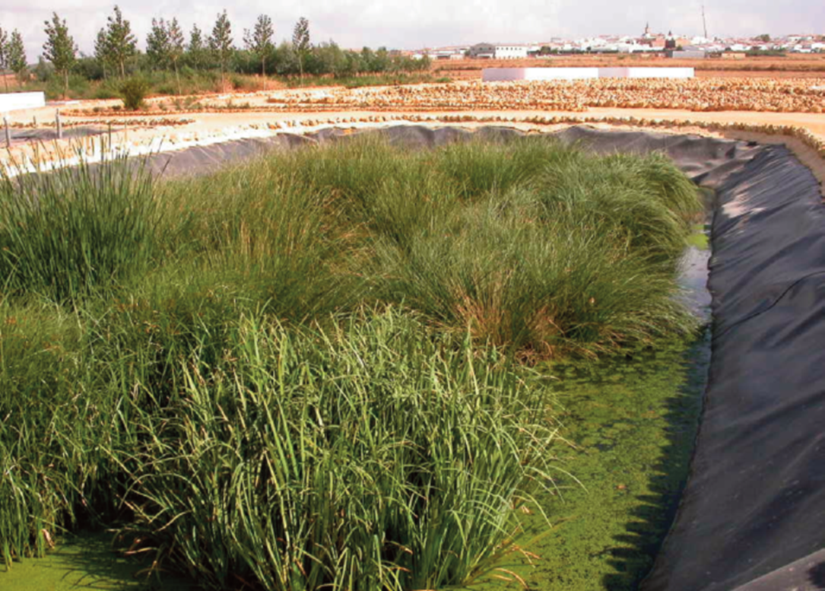 | Fuente: Salas, Pidre y Cuenca, (2008)

Humedal artificial HAFSs
Regeneración natural
Alternativa: Humedal artificial de flujo subsuperficial (HAFSs) |  | Fotografías
Definición: | Son sistemas construidos por el hombre para que de manera controlada se produzcan procesos de eliminación de contaminantes en medios acuáticos en los cuales las plantas y animales son los principales medios que intervienen en el tratamiento de aguas residuales. Los humedales artificiales pueden ser de dos tipos: Humedal artificial de flujo superficial (HAFS) y Humedal artificial de flujo subsuperficial (HAFSs) - Humedal artificial de flujo subsuperficial (HAFSs) sistemas donde el agua a tratar circula exclusivamente a través de medio poroso de grava gruesa o arena sembrado de plantas emergentes. Según la dirección en la que circulas las aguas a través del sustrato, los HAFSs se clasifican en horizontales y verticales. | 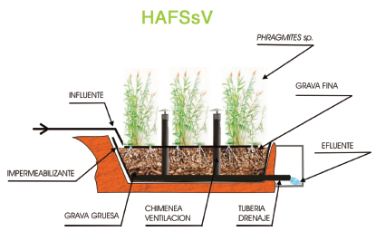
Objetivo: | Tratar agua residual por medio de la generación artificial de un humedal, con el fin de generar procesos físicos, biológicos y químicos entre el sustrato, el agua, los microorganismos y la vegetación.
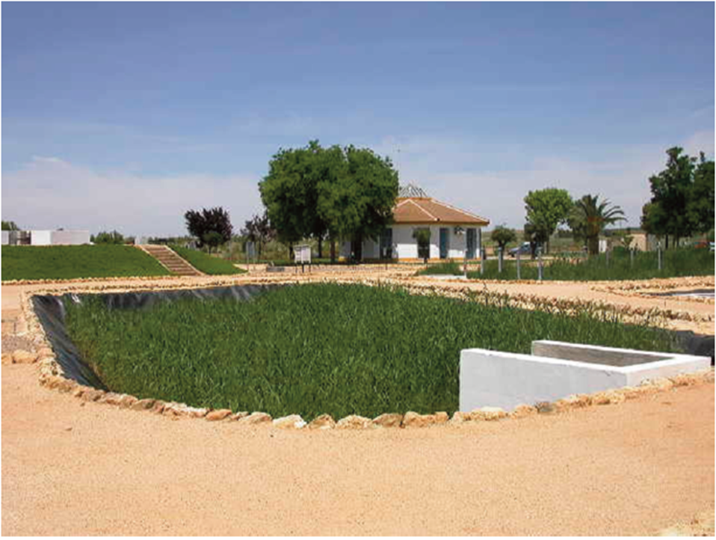
Aislamientos perimetrales
¿Cuándo aplicar esta técnica? | Tratar agua residual por medio de la generación artificial de un humedal, con el fin de crear y/o restaurar zonas húmedas aptas para potenciar la flora y la fauna, generándose así un ecosistema. El agua del efluente puede ser reutilizada para actividades como riego. Esta alternativa se puede aplicar si las características fisicoquímicas del agua residual pueden ser reducidas a los objetivos de depuración y reuso planteados por el proyecto, según los rendimientos teóricos de depuración. |  | Fuente: Salas, Pidre y Cuenca, (2008)
Orientaciones para su aplicación | Características del terreno: a) Suelos arcillosos relativamente impermeable. b) La profundidad del lecho va desde 0.5 a 0.9 m c) Pendiente del terreno < 5%. d) La profundidad del nivel freático no es un limitante. e) Área requerida por el tratamiento: 1,5 - 7 m2/hab.
 | Rendimientos teóricos de depuración: Sólidos en suspensión 85%-95%, Demanda bioquímica de oxígeno DBO5 80%-90%, Demanda química de oxígeno DQO 75%-85%, Nitrógeno N 20%-40%, Fósforo P 15%-30%, Coliformes fecales 90%-99%
 | Unidades de tratamiento adicionales: Es necesario contar con un sistema de pretratamiento para el agua residual conformada por unidades de desbaste (rejillas para retención de sólidos grandes), desarenador y quita grasas. Para la implementación de un humedal artificial HAFS o HAFSs es indispensable contar con un tratamiento primario, con el fin de eliminar la mayor cantidad de sólidos en suspensión para así minimizar el riesgo de colmatación del sustrato filtrante. Los HAFSs pueden ser utilizados como tratamiento secundario y terciario dependiendo de las unidades de tratamiento previas y de las características fisicoquímicas del agua residual y objetivos de calidad a los que se desee llevar al efluente |  | Humedal artificial de flujo subsuperficial horizontal HARSsH. Fuente: Salas, Pidre y Cuenca, (2008)
Referencia: | Salas, Pidre y Cuenca, (2008). Manual de tecnologías no convencionales para la depuración de aguas residuales. Instituto del Agua Andalucía. ISBN: 978-84-611-6882-8. https://www.researchgate.net/publication/276276384_APLICACION_AL_TERRENO_MANUAL_DE_TECNOLOGIAS_NO_CONVENCIONALES_PARA_LA_DEPURACION_DE_AGUAS_RESIDUALES Universidad Técnica Particular de Loja et al., (2010). Guía para la selección de tecnologías de depuración de aguas residuales por métodos naturales. https://docplayer.es/13904939-Guia-para-la-seleccion-de-tecnologias-de-depuracion-de-aguas-residuales-por-metodos-naturales.html Alarcón et. Al, (2018). Humedales de tratamiento: alternativas de saneamiento de aguas residuales aplicable en América Latina. https://repository.javeriana.edu.co/handle/10554/34519 Mena, (2014). Evaluación de la eficiencia de tratamiento de aguas residuales domésticas, implementando un sistema de humedales artificiales de flujo subsuperficial horizontal (HAFSSH) en el colegio comfamiliar siglo XXI, sede campestre corregimiento de San Fernando, Municipio de Pasto, Colombia. (Tesis de maestría) https://bibliotecadigital.exactas.uba.ar/collection/tesis/document/tesis_n5825_MenaCabrera | 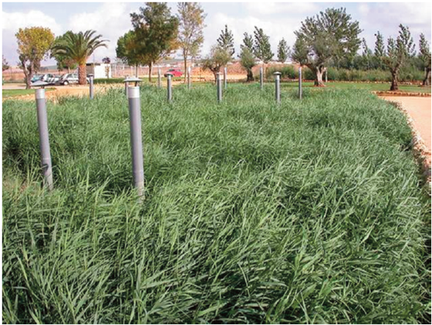 | Humedal artificial de flujo subsuperficial vertical HARSsV. Fuente: Salas, Pidre y Cuenca, 2008

Lagunajes
Regeneración natural
Alternativa: Lagunajes |  | Fotografías
Definición: | Son sistemas construidos por el hombre para recrear de manera artificial lagunas (balsas o conducciones), diseñadas y construidas para que en ellas se den, de forma controlada, los procesos auto depuradores que tienen lugar de forma natural en ríos y lagos. Tras una etapa de pretratamiento, se hace pasar el agua residual por un conjunto de balsas dispuestas en serie y de profundidad decreciente, en las que se dan, de forma consecutiva, condiciones anaerobias y aerobias.
Objetivo: | Tratar agua residual por medio un sistema de balsas o lagunas bajo condiciones anaerobias y aerobias con el fin de generar procesos físicos, biológicos y químicos de depuración de agua, especialmente para la eliminación de la demanda bioquímica del agua. |  | Fuente: Salas, Pidre y Cuenca, (2008)
Aislamientos perimetrales
¿Cuándo aplicar esta técnica? | Cuando el agua residual a tratar posee una alta carga de materia orgánica biológicamente oxidable y una baja carga de nutrientes. Esta alternativa se puede aplicar si las características fisicoquímicas del agua residual pueden ser reducidas a los objetivos de depuración y reuso planteados por el proyecto, según los rendimientos teóricos de depuración. | 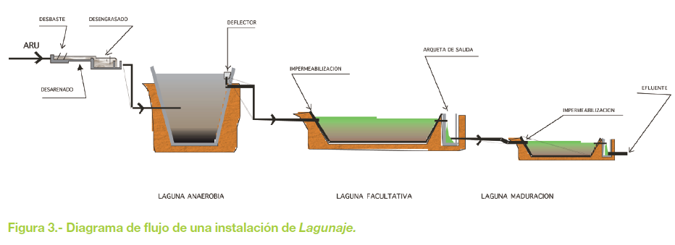
Orientaciones para su aplicación | Características del terreno: a) Suelos relativamente impermeables. b) La profundidad del lecho va desde 0.5 a 5 m c) Pendiente del terreno < 5%. d) La profundidad del nivel freático mayor a 10 m. e) Área requerida mayor a 20 m2/hab.
 | Rendimientos teóricos de depuración: - Lagunas anaerobias: Sólidos en suspensión 50%-60%, Demanda bioquímica de oxígeno DBO5 40%-50%, Demanda química de oxígeno DQO 40%-50%, Nitrógeno N 10%-15%, Fósforo P 0%-5% - Lagunas facultativas: Sólidos en suspensión 0%-70%, Demanda bioquímica de oxígeno DBO5 60%-80%, Demanda química de oxígeno DQO 55%-75%, Nitrógeno N 30%-60%, Fósforo P 0%-30% - Lagunas de maduración: Sólidos en suspensión 40%-80%, Demanda bioquímica de oxígeno DBO5 75%-85%, Demanda química de oxígeno DQO 70%-80%, Nitrógeno N 35%-80%, Fósforo P 1%-60% | 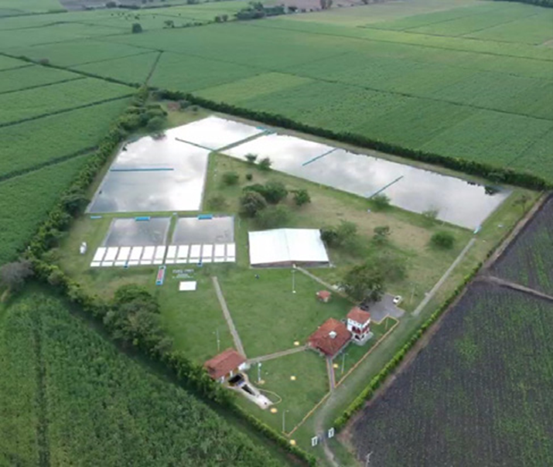 | Fuente: Salas, Pidre y Cuenca, (2008)
 | Unidades de tratamiento adicionales: En general un sistema de lagunaje, en esencia, semejante al tratamiento convencional, constando de pretratamiento, tratamiento primario, tratamiento secundario y, en muchas ocasiones, tratamiento terciario.
Referencias: | Salas, Pidre y Cuenca, (2008). Manual de tecnologías no convencionales para la depuración de aguas residuales. Instituto del Agua Andalucía. ISBN: 978-84-611-6882-8. https://www.researchgate.net/publication/276276384_APLICACION_AL_TERRENO_MANUAL_DE_TECNOLOGIAS_NO_CONVENCIONALES_PARA_LA_DEPURACION_DE_AGUAS_RESIDUALES

Filtros de turba
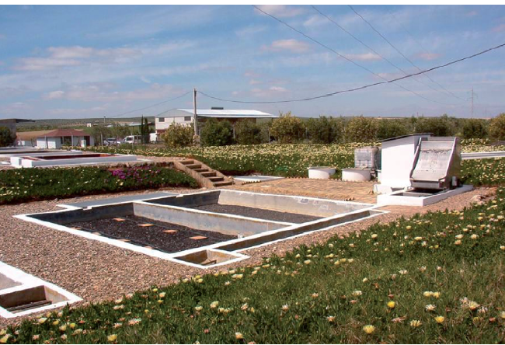
Regeneración natural
Alternativa: Filtros de turba |  | Fotografías
Definición: | Son sistemas de depuración aguas residuales mediante la filtración de estas aguas a través de lechos, que emplean turba como material filtrante. La turba es un tipo de humus que se forma en las condiciones anaerobias propias de los medios saturados con agua.
Objetivo: | Tratar agua residual por medio un filtro de turba aprovechando las propiedades adsorbentes y complejas de este sustrato en relación con las materias coloidales y disueltas. |  | Fuente: Salas, Pidre y Cuenca, (2008)
Aislamientos perimetrales
¿Cuándo aplicar esta técnica? | Cuando el caudal de agua residual es variable debido a oscilaciones de población. Esta alternativa se puede aplicar si las características fisicoquímicas del agua residual pueden ser reducidas a los objetivos de depuración y reuso planteados por el proyecto, según los rendimientos teóricos de depuración.
Orientaciones para su aplicación | Características del terreno: a) Suelos relativamente impermeables. b) La profundidad del lecho va desde 0.5 a 5 m c) Pendiente del terreno 1%-2%. d) La profundidad del nivel freático mayor a 10 m. e) Área requerida para la construcción de dos superficies de filtración en torno a los 100m2 (15x7m)
 | Rendimientos teóricos de depuración: - Desbaste + Lagunaje anaerobio + filtros de turba (40 cm): Sólidos en suspensión 80%-90%, Demanda bioquímica de oxígeno DBO5 80%-85%, Demanda química de oxígeno DQO 75%-80%, Nitrógeno N 40%-50%, Fósforo P 20%-30% - Desbaste+Tanque Imhoff (fosa séptica) + Filtros de turba (30cm): Sólidos en suspensión 90%-95%, Demanda bioquímica de oxígeno DBO5 90%-95%, Demanda química de oxígeno DQO 85%-90%, Nitrógeno N 30%-40%, Fósforo P 10%-20% | 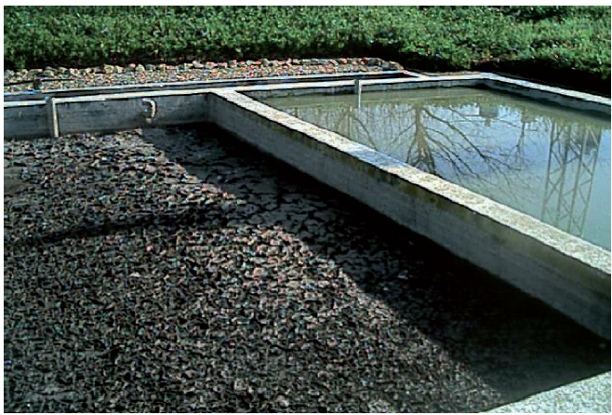 | Fuente: Salas, Pidre y Cuenca, (2008)
 | Unidades de tratamiento adicionales: En general un sistema de filtros de turba esta acompañado de pretratamiento, tratamiento primario, tratamiento secundario y, en muchas ocasiones, tratamiento terciario, dependiendo de las características fisicoquímicas del agua residual y objetivos de calidad a los que se desee llevar al efluente.
Referencias: | Salas, Pidre y Cuenca, (2008). Manual de tecnologías no convencionales para la depuración de aguas residuales. Instituto del Agua Andalucía. ISBN: 978-84-611-6882-8. https://www.researchgate.net/publication/276276384_APLICACION_AL_TERRENO_MANUAL_DE_TECNOLOGIAS_NO_CONVENCIONALES_PARA_LA_DEPURACION_DE_AGUAS_RESIDUALES

